员工差旅明细
 | 【员工差旅报销单】

 |  | 姓名: |  | 张雨馨 |  | 职位: |  | 助理
 |  | 发生地: |  | 东营 |  | 部门: |  | 会奖6部
 |  | 发生日期: |  | 2024.10.7-2024.10.10 |  | 报销日期: |  | 2024.10.11
 |  |  |  |  |  | 团号: |  | HMEA-241007-SXY854

 | 序号 | 报销项目 | 用途 |  | 实际报销金额 | 合格发票金额 | 不合格发票金额 |  | 备注
 | 2 | 差旅费 | 餐费 |  | 67.00 | 67.00 |  |  | 10.9用餐
 | 4 |  | 餐费 |  | 54.00 | 54.00 |  |  | 10.10用餐
 |  |  | 市内交通（打车） |  | 0.00 | 0.00
 |  |  | 市内交通（打车） |  | 0.00 | 0.00
 | 5 |  | 市内交通（打车） |  | 0.00 | 0.00
 | 6 |  | 市内交通（打车） |  | 0.00 | 0.00
 | 合计 |  |  |  | 121.00 | 121.00 | 0.00

 | 合格发票金额 |  |  |  | 补票金额 |  |  |  | 报销总金额
 | 121.00 |  |  |  | 0.00 |  |  |  | 121.00

 | 报销人: |  |  | 总监： | 合规: |  |  | 财务：

【员工上会补助统计单】

 |  | 姓名: |  | 张雨馨 |  | 职位: |  | 助理
 |  | 发生地: |  | 东营 |  | 部门: |  | 会奖6部
 |  | 发生日期: |  | 2024.10.7-2024.10.10 |  | 报销日期: |  | 2024.10.11
 |  |  |  |  |  | 团号: |  | HMEA-241007-SXY854

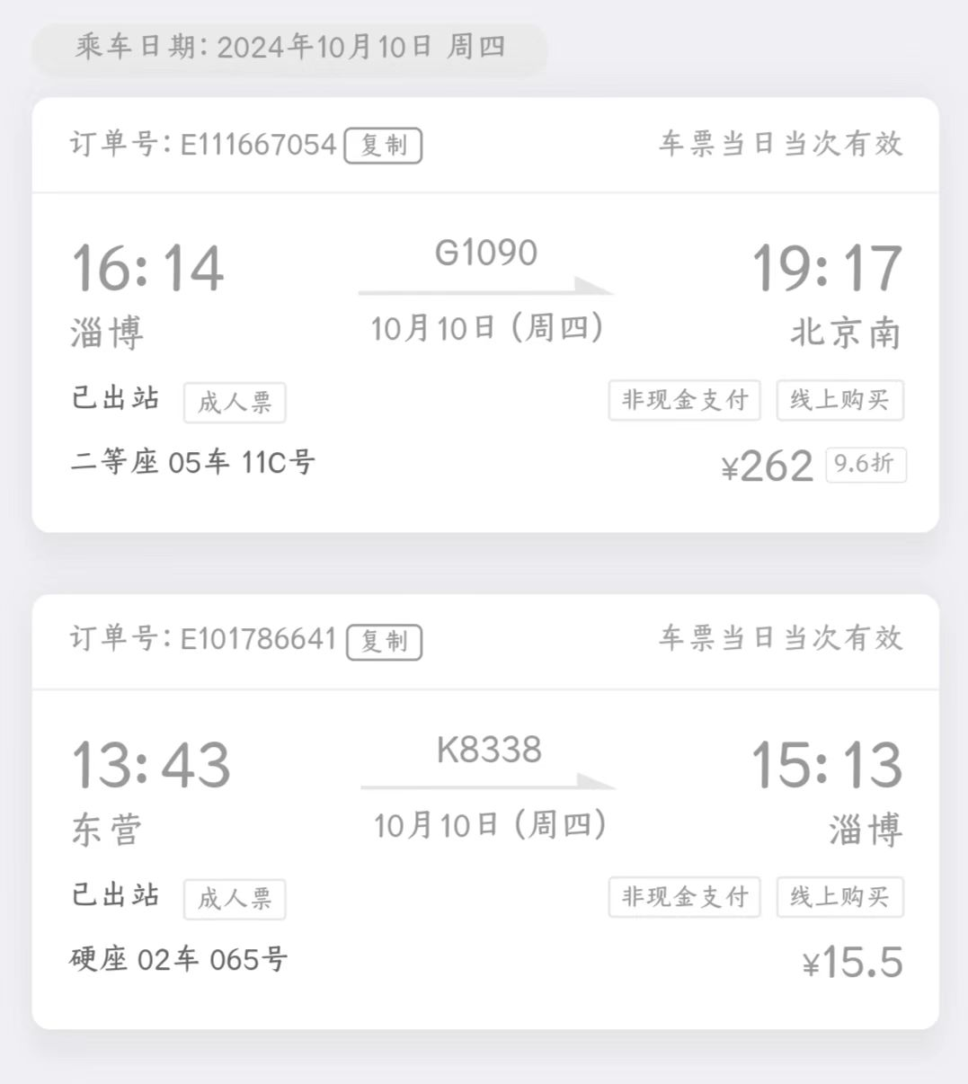
 |  | 出差城市 | 出差起止日期 |  | 每天金额 | 天数 | 合计 |  | 备注
 | 1 | 东营 | 2024.10.7 |  | 200.00 | 1.00 | 200.00
 | 2 | 东营 | 2024.10.8-2024.10.10 |  | 100.00 | 3.00 | 300.00
 | 合计 |  |  |  |  | 4.00 | 500.00
 | 报销人: |  |  | 总监： | 合规: |  |  | 财务：

